关系图
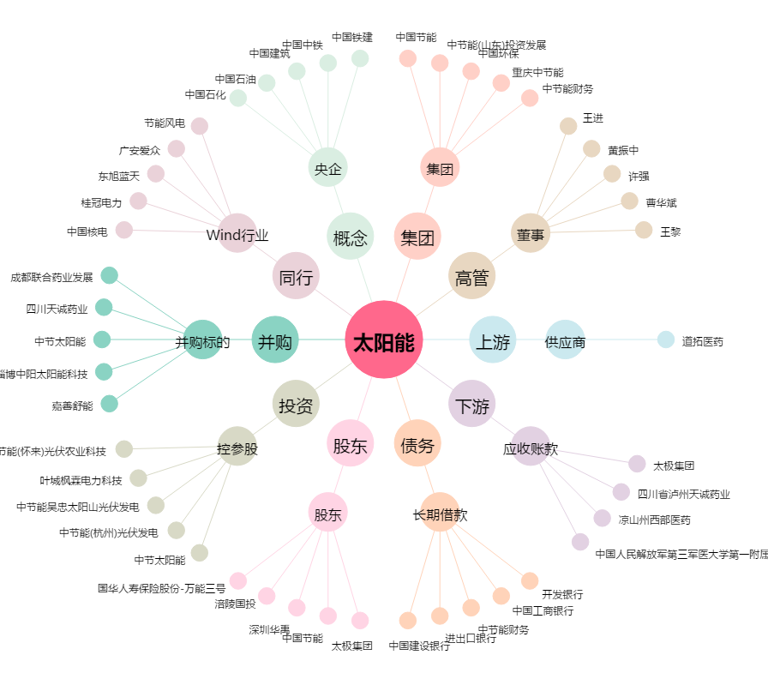
太阳能[000591.SZ] - 关系概览图

